Berechnungstool
Berechnungstool TW Würenlingen Elektrizitätstarife 2026

Kundendaten |  |  |  |  | Typische Verbrauchsprofile gemäss Eidgenössischer Elektrizitätskommission

 |  | Auszufüllende Felder

1. Wählen Sie Ihre Kundengruppenzugehörigkeit: |  | Basistarif | (Auswahl)

Tarif für Haushalte, kleinere Gewerbebetriebe und vergleichbare Verbraucher mit einem jährlichen Stromverbrauch unter 50'000 kWh auf Netzebene 7.
1. Basistarif
Tarif für Gewerbe- und Industriebetriebe mit einem jährlichen Stromverbrauch über 50'000 kWh auf Netzebene 7.
2. Leistungstarif
Tarif für Gewerbe- und Industriebetriebe auf Netzebene 5.
3. Industrietarif
 |  |  |  |  | 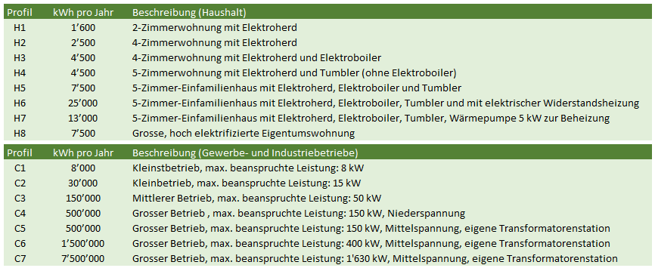
Detailerläuterungen zum Stromprodukt und zur Verbrauchsmenge:

2. Wählen Sie Ihr Stromprodukt |  |  |  | Vorschlag TWW
Preiszusammensetzung
Total Energie | 466.50
Total Netznutzung | 447.75
Total Messwesen | 84.00
Total Abgaben | 154.35
Energieprodukt |  | TWW Basis | (Auswahl) | TWW Standard
Netznutzungsprodukt |  | Basistarif-flex | (Auswahl) | Basistarif-flex
Messart |  | Messtarif Direkt | (Auswahl) | Messtarif Direkt

3. Ergänzen Sie die Tabelle mit Ihren Mengenangaben
(gemäss Ihrer Stromrechnung) |  | 4,500 | kWh (Total)

Anteil Hochtarif (HT) im Jahr |  | 3,000 | kWh (HT) | Gesamtbetrag der Stromkosten im Jahr 2026
Anteil Niedertarif (NT) im Jahr |  | 1,500 | kWh (NT) | CHF 1,152.60
Leistung max pro Monat |  | 6 | kW
Blindenergie Hochtairf (HT) |  | 100 | kVarh
Anzahl Messpunkte (Zähler) |  | 1 | Stück

Detailschätzung der Stromkosten für das Jahr 2026 (Definitive Abrechnung erfolg anhand der Messdaten der Werte 2026)

Energie | Menge (kWh) | Tarif (Rp./kWh) | Betrag (CHF)

Hochtarif | 3,000 | 10.50 | 315.00
Niedertarif | 1,500 | 10.10 | 151.50

Total Energie |  |  | 466.50

Netznutzung | Menge (kWh) | Tarif (Rp./kWh) | Betrag (CHF)

Hochtarif | 3,000 | 9.95 | 298.50
Niedertarif | 1,500 | 6.75 | 101.25

Netznutzung | Menge (Stk.) | Tarif (CHF/Monat) | Betrag (CHF)

Grundpreis | 1 | 4.00 | 48.00

Netznutzung | Menge (kW) | Tarif (CHF/kW/Monat) | Betrag (CHF)

Leistung | 6 | - | -

Netznutzung | Menge (kVarh) | Tarif (Rp./kVarh) | Betrag (CHF)

Blindleistung | 100 | - | -

Total Netznutzung |  |  | 447.75

Messwesen | Menge (Stk.) | Tarif (CHF/Monat) | Betrag (CHF)

Messkosten | 1 | 7.00 | 84.00

Total Messwesen |  |  | 84.00

Abgaben | Menge (kWh) | Tarif (Rp./kWh) | Betrag (CHF)

Systemdienstleistungen | 4,500 | 0.27 | 12.15
Bundesabgaben gem. Art. 35 EnG | 4,500 | 2.30 | 103.50
Stromreserve | 4,500 | 0.41 | 18.45
Solidarisierte Kosten | 4,500 | 0.05 | 2.25
Konzessionsabgabe an Gemeinde | 4,500 | 0.40 | 18.00

Total Abgaben |  |  | 154.35

